关系图
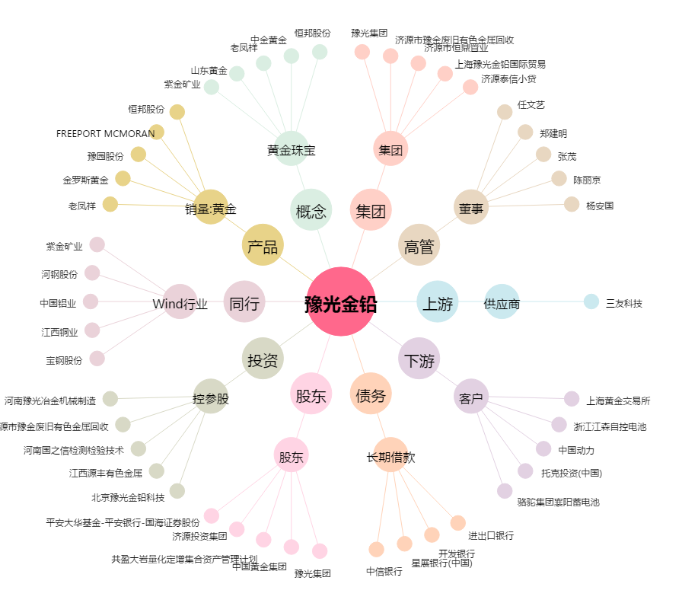
豫光金铅[600531.SH] - 关系概览图

